INFO
2025-2026 | ¡HOLA! Aquí algunas instrucciones importantes...

 | Hemos cambiado un poquito el diseño de este formulario para una mayor optimización del tiempo.
 | ¿Cómo hay que rellenarlo?
 | 1. Para añadir una coreografía, debéis darle al botón desplegable "+" a la izquierda de la hoja, al lado de la palabra "Actuación"

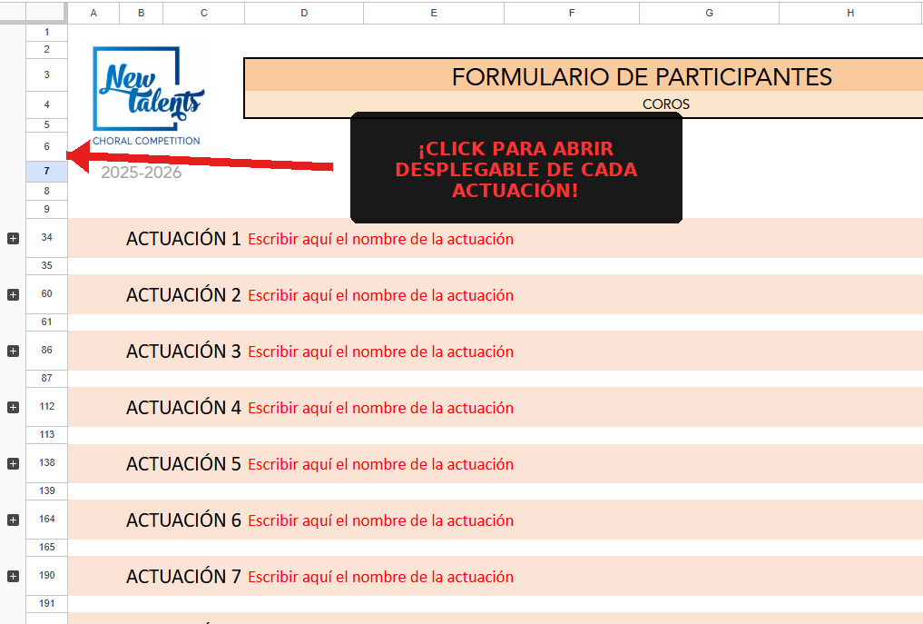

 | En caso de dudas, ¡podéis contactarnos siempre!

 | info@newtalentscoral.com

 |  | Danza clásica
 |  | Contemporáneo / Neoclásico
 |  | Jazz / Jazz musical
 |  | Danzas urbanas
 |  | Danza española
 |  | Acrobática
 |  | Tap
 |  | Fusión (otros)

